상품제안서
PGA 70자동 UV암막 골프장우산 | 상품코드: S30938

 |  |  |  |  |  |  | 02-713-8555 | www.synergygift.co.kr
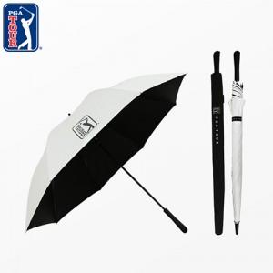

【상세/제작정보】

【인쇄/포장옵션】 | 실크, 원단인쇄(실크) / 포장불가능

【공급단가】 | 수량 | 50~ | 100~ | 500~ | 1,000~ | 3,000~
*VAT별도 | 블랙 | 13,650원 | 13,440원 | 13,120원 | 12,600원 | 12,070원
 | 오프화이트 | 13,650원 | 13,440원 | 13,120원 | 12,600원 | 12,070원

【상품 URL】 | https://www.synergygift.co.kr:443/src/goods_detail.php?gdno=30938

